상품제안서
알로코리아 휴대폰 여행용 USB 듀얼충전기 | 상품코드: S42010

 |  |  |  |  |  |  | 02-713-8555 | www.synergygift.co.kr
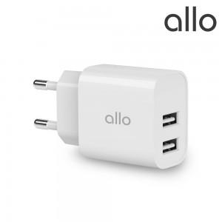

【상세/제작정보】 | 1. 2포트 USB 적용으로 2대의 스마트기기 동시충전<br>2. 최대 12W의 고속충전으로 애플 제품 충전가능<br>3. 작고 컴팩트한 디자인으로 편리한 휴대성<br>4. 최신 스마트 기기 호환 가능<br>5. 회로 안정성 및 전자파 테스트 완료

【인쇄/포장옵션】 | 레이저 / 포장지포장

【공급단가】 | 수량 | 30~ | 100~ | 300~ | 1,000~ | 3,000~
*VAT별도 | 단가 | 6,500원 | 6,150원 | 5,900원 | 5,650원 | 5,550원

【상품 URL】 | https://www.synergygift.co.kr:443/src/goods_detail.php?gdno=42010

